Sheet2
 |  |  |  |  |  |  |  |  |  |  |  |  |  |  |  |  |  |  |  |  |  |  |  |  |  |  |  |  | 信号受信～遮断までの時間
【設定値】 |  |  |  |  | 【CT比】 |  |  |  |  |  |  |  |  |  |  | ※特高1次側換算 |  | ※特高1次側換算 |  | ※特高1次側換算 |  | ※特高1次側換算 |  | ※特高1次側換算 |  | ※特高1次側換算 |  | ※特高1次側換算 | 0.06
 | タップ |  | 3 |  |  | 5 |  |  |  |  |  | NS-4R21 |  | NS-4R21(瞬時値） |  | MOC-A1V-R(A棟) |  | MOC-A1V-R(A棟)(瞬時) |  | MOC-A1V-R(A棟)Tr |  | MOC-A1V-R(A棟))Tr(瞬時) |  | Tr励磁突入電流 |  | 短絡電流 |  | 瞬時許容電流（電線） |  | 電力・機器用保護機器 保護継電器概要 - 技術解説 | オムロン制御機器
OCR保護協調曲線
 | レバー |  | 2.5 |  |  | 300 |  |  |  |  | 倍率[％] | 電流値 | T[s] | 電流値 | T[s] | 電流値 | T[s] | 電流値 | T[s] | 電流値 | T[s] | 電流値 | T[s] | 電流値 | T[s] | 電流値 | T[s] | 電流値 | T[s]
 |  |  |  |  |  |  |  |  |  |  | 101 | 181.8 | 75.000 | 1200 | 0.132 | 18.2 | 398.010 | 160 | 0.103 | 18.2 | 99.502 | 160 | 0.05 | 92.4 | 0.010 | 829.0 | 0.010 | 93.223945422 | 10
【反限時（NI）】 |  |  |  |  |  |  |  |  |  |  | 102 | 183.6 | 37.500 | 1200 | 0.06 | 18.4 | 198.020 | 160 | 0.05 | 18.4 | 49.505 | 160 | 0.05 | 64.95 | 0.05 | 829.0 | 10 | 131.83856795 | 5
T | = | （ |  | 3 |  | + | 1.7 | ） | × | D | 103 | 185.4 | 25.000 | 12000 | 0.06 | 18.5 | 131.363 | 1250 | 0.05 | 18.5 | 32.841 | 1250 | 0.05 | 54.9 | 0.1 | 829.0 | 100 | 294.8 | 1
 |  |  | I | - | 1 |  |  |  |  | 10 | 104 | 187.2 | 18.750 |  |  | 18.7 | 98.039 |  |  | 18.7 | 24.510 | 設定する意味ある？ |  | 27.45 | 0.5 | 829.0 | 1000 | 310.74648474 | 0.9
 |  |  |  |  |  |  |  |  |  |  | 105 | 189.0 | 15.000 |  |  | 18.9 | 78.049 |  |  | 18.9 | 19.512 |  |  | 20.25 | 1 | 994.8 | 0.010 | 329.59641988 | 0.8
 | = | （ |  | 3 |  | + | 1.7 | ） | × | 2.5 | 110 | 198.0 | 7.500 |  |  | 19.8 | 38.095 |  |  | 19.8 | 9.524 |  |  | 13.125 | 5 | 994.8 | 10 | 352.35339403 | 0.7
 |  |  | I | - | 1 |  |  |  |  | 10 | 120 | 216.0 | 3.750 |  |  | 21.6 | 18.182 |  |  | 21.6 | 4.545 |  |  |  |  | 994.8 | 100 | 380.58516349 | 0.6
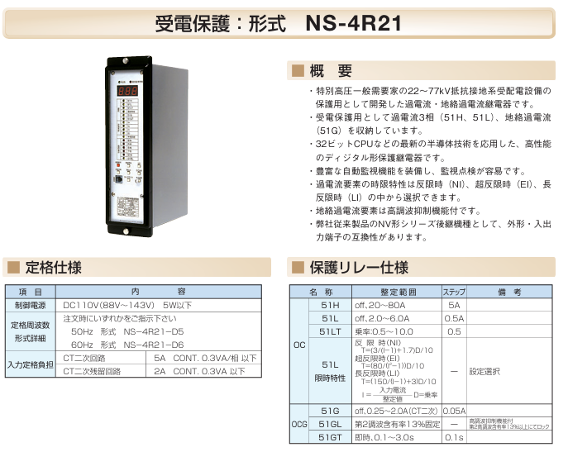
 |  |  |  |  |  |  |  |  |  |  | 130 | 234.0 | 2.500 |  |  | 23.4 | 11.594 |  |  | 23.4 | 2.899 |  |  |  |  | 994.8 | 1000 | 416.91015819 | 0.5
 |  |  |  |  |  |  |  |  |  |  | 140 | 252.0 | 1.875 |  |  | 25.2 | 8.333 |  |  | 25.2 | 2.083 |  |  |  |  | 2300.0 | 0.010 | 466.11972711 | 0.4
 |  |  |  |  |  |  |  |  |  |  | 150 | 270.0 | 1.500 |  |  | 27.0 | 6.400 |  |  | 27.0 | 1.600 |  |  |  |  | 2300.0 | 10 | 538.22869984 | 0.3
 |  |  |  |  |  |  |  |  |  |  | 160 | 288.0 | 1.250 |  |  | 28.8 | 5.128 |  |  | 28.8 | 1.282 |  |  |  |  | 2300.0 | 100 | 659.19283977 | 0.2
 |  |  |  |  |  |  |  |  |  |  | 170 | 306.0 | 1.071 |  |  | 30.6 | 4.233 |  |  | 30.6 | 1.058 |  |  |  |  | 2300.0 | 1000 | 932.23945422 | 0.1
 |  |  |  |  |  |  |  |  |  |  | 180 | 324.0 | 0.938 |  |  | 32.4 | 3.571 |  |  | 32.4 | 0.893 |  |  |  |  |  |  | 982.66666667 | 0.09
 |  |  |  |  |  |  |  |  |  |  | 190 | 342.0 | 0.833 |  |  | 34.2 | 3.065 |  |  | 34.2 | 0.766 |  |  |  |  |  |  | 1042.2753955 | 0.08
 |  |  |  |  |  |  |  |  |  |  | 200 | 360.0 | 0.750 |  |  | 36.0 | 2.667 |  |  | 36.0 | 0.667 |  |  |  |  |  |  | 1114.2392664 | 0.07
 |  |  |  |  |  |  |  |  |  |  | 210 | 378.0 | 0.682 |  |  | 37.8 | 2.346 |  |  | 37.8 | 0.587 |  |  |  |  |  |  | 1203.5159603 | 0.06
 |  |  |  |  |  |  |  |  |  |  | 220 | 396.0 | 0.625 |  |  | 39.6 | 2.083 |  |  | 39.6 | 0.521 |  |  |  |  |  |  | 1318.3856795 | 0.05
 |  |  |  |  |  |  |  |  |  |  | 230 | 414.0 | 0.577 |  |  | 41.4 | 1.865 |  |  | 41.4 | 0.466 |  |  |  |  |  |  | 1474 | 0.04
 |  |  |  |  |  |  |  |  |  |  | 240 | 432.0 | 0.536 |  |  | 43.2 | 1.681 |  |  | 43.2 | 0.420 |  |  |  |  |  |  | 1702.0285936 | 0.03
 |  |  |  |  |  |  |  |  |  |  | 250 | 450.0 | 0.500 |  |  | 45.0 | 1.524 |  |  | 45.0 | 0.381 |  |  |  |  |  |  | 2084.5507909 | 0.02
 |  |  |  |  |  |  |  |  |  |  | 260 | 468.0 | 0.469 |  |  | 46.8 | 1.389 |  |  | 46.8 | 0.347 |  |  |  |  |  |  | 2948 | 0.01
 |  |  |  |  |  |  |  |  |  |  | 270 | 486.0 | 0.441 |  |  | 48.6 | 1.272 |  |  | 48.6 | 0.318 |  |  |  |  |  |  | 161.02317846 | 10
【設定値】 |  |  |  |  | 【CT比】 |  |  | 【瞬時】 |  |  | 280 | 504.0 | 0.417 |  |  | 50.4 | 1.170 |  |  | 50.4 | 0.292 |  |  |  |  |  |  | 227.72116283 | 5
 | タップ |  | 4.5 |  |  | 5 |  |  | 40 |  | 290 | 522.0 | 0.395 |  |  | 52.2 | 1.080 |  |  | 52.2 | 0.270 |  |  |  |  |  |  | 509.2 | 1
 | レバー |  | 1 |  |  | 200 |  |  | 1600 |  | 300 | 540.0 | 0.375 |  |  | 54.0 | 1.000 |  |  | 54.0 | 0.250 |  |  |  |  |  |  | 536.74392819 | 0.9
 |  |  |  |  |  |  |  |  |  |  | 310 | 558.0 | 0.357 |  |  | 55.8 | 0.929 |  |  | 55.8 | 0.232 |  |  |  |  |  |  | 569.30290707 | 0.8
 |  |  |  |  |  |  |  |  |  |  | 320 | 576.0 | 0.341 |  |  | 57.6 | 0.866 |  |  | 57.6 | 0.216 |  |  |  |  |  |  | 608.61040787 | 0.7
 |  |  |  |  |  |  |  |  |  |  | 330 | 594.0 | 0.326 |  |  | 59.4 | 0.809 |  |  | 59.4 | 0.202 |  |  |  |  |  |  | 657.3743733 | 0.6
 |  |  |  |  |  |  |  |  |  |  | 340 | 612.0 | 0.313 |  |  | 61.2 | 0.758 |  |  | 61.2 | 0.189 |  |  |  |  |  |  | 720.11754596 | 0.5
 |  |  |  |  |  |  |  |  |  |  | 350 | 630.0 | 0.300 |  |  | 63.0 | 0.711 |  |  | 63.0 | 0.178 |  |  |  |  |  |  | 805.11589228 | 0.4
 | = |  |  | 80 |  | × | 1 |  |  |  | 360 | 648.0 | 0.288 |  |  | 64.8 | 0.669 |  |  | 64.8 | 0.167 |  |  |  |  |  |  | 929.66775427 | 0.3
 |  |  | I2 | - | 1 |  | 10 |  |  |  | 370 | 666.0 | 0.278 |  |  | 66.6 | 0.630 |  |  | 66.6 | 0.158 |  |  |  |  |  |  | 1138.6058141 | 0.2
 |  |  |  |  |  |  |  |  |  |  | 380 | 684.0 | 0.268 |  |  | 68.4 | 0.595 |  |  | 68.4 | 0.149 |  |  |  |  |  |  | 1610.2317846 | 0.1
 |  |  |  |  |  |  |  |  |  |  | 390 | 702.0 | 0.259 |  |  | 70.2 | 0.563 |  |  | 70.2 | 0.141 |  |  |  |  |  |  | 1697.3333333 | 0.09
 |  |  |  |  |  |  |  |  |  |  | 400 | 720.0 | 0.250 |  |  | 72.0 | 0.533 |  |  | 72.0 | 0.133 |  |  |  |  |  |  | 1800.2938649 | 0.08
 |  |  |  |  |  |  |  |  |  |  | 410 | 738.0 | 0.242 |  |  | 73.8 | 0.506 |  |  | 73.8 | 0.127 |  |  |  |  |  |  | 1924.5950966 | 0.07
 |  |  |  |  |  |  |  |  |  |  | 420 | 756.0 | 0.234 |  |  | 75.6 | 0.481 |  |  | 75.6 | 0.120 |  |  |  |  |  |  | 2078.800295 | 0.06 |  | 524.86388108
 |  |  |  |  |  |  |  |  |  |  | 430 | 774.0 | 0.227 |  |  | 77.4 | 0.457 |  |  | 77.4 | 0.114 |  |  |  |  |  |  | 2277.2116283 | 0.05
 |  |  |  |  |  |  |  |  |  |  | 440 | 792.0 | 0.221 |  |  | 79.2 | 0.436 |  |  | 79.2 | 0.109 |  |  |  |  |  |  | 2546 | 0.04
 |  |  |  |  |  |  |  |  |  |  | 450 | 810.0 | 0.214 |  |  | 81.0 | 0.416 |  |  | 81.0 | 0.104 |  |  |  |  |  |  | 2939.8675707 | 0.03
 |  |  |  |  |  |  |  |  |  |  | 460 | 828.0 | 0.208 |  |  | 82.8 | 0.397 |  |  | 82.8 | 0.099 |  |  |  |  |  |  | 3600.5877298 | 0.02
 |  |  |  |  |  |  |  |  |  |  | 470 | 846.0 | 0.203 |  |  | 84.6 | 0.379 |  |  | 84.6 | 0.095 |  |  |  |  |  |  | 5092 | 0.01
 |  |  |  |  |  |  |  |  |  |  | 480 | 864.0 | 0.197 |  |  | 86.4 | 0.363 |  |  | 86.4 | 0.091 |  |  |  |  |  |  | 254.24712388 | 10
 |  |  |  |  |  |  |  |  |  |  | 490 | 882.0 | 0.192 |  |  | 88.2 | 0.348 |  |  | 88.2 | 0.087 |  |  |  |  |  |  | 359.55973078 | 5
 |  |  |  |  |  |  |  |  |  |  | 500 | 900.0 | 0.188 |  |  | 90.0 | 0.333 |  |  | 90.0 | 0.083 |  |  |  |  |  |  | 804 | 1
 |  |  |  |  |  |  |  |  |  |  | 510 | 918.0 | 0.183 |  |  | 91.8 | 0.320 |  |  | 91.8 | 0.080 |  |  |  |  |  |  | 847.49041293 | 0.9
 |  |  |  |  |  |  |  |  |  |  | 520 | 936.0 | 0.179 |  |  | 93.6 | 0.307 |  |  | 93.6 | 0.077 |  |  |  |  |  |  | 898.89932695 | 0.8
【設定値】 |  |  |  |  | 【CT比】 |  |  | 【瞬時】 |  |  | 530 | 954.0 | 0.174 |  |  | 95.4 | 0.295 |  |  | 95.4 | 0.074 |  |  |  |  |  |  | 960.9638019 | 0.7
 | タップ |  | 4.5 |  |  | 5 |  |  | 40 |  | 540 | 972.0 | 0.170 |  |  | 97.2 | 0.284 |  |  | 97.2 | 0.071 |  |  |  |  |  |  | 1037.9595368 | 0.6
 | レバー |  | 0.25 |  |  | 200 |  |  | 1600 |  | 550 | 990.0 | 0.167 |  |  | 99.0 | 0.274 |  |  | 99.0 | 0.068 |  |  |  |  |  |  | 1137.0277041 | 0.5
 |  |  |  |  |  |  |  |  |  |  | 560 | 1008.0 | 0.163 |  |  | 100.8 | 0.264 |  |  | 100.8 | 0.066 |  |  |  |  |  |  | 1271.2356194 | 0.4
 |  |  |  |  |  |  |  |  |  |  | 570 | 1026.0 | 0.160 |  |  | 102.6 | 0.254 |  |  | 102.6 | 0.064 |  |  |  |  |  |  | 1467.8964541 | 0.3
 |  |  |  |  |  |  |  |  |  |  | 580 | 1044.0 | 0.156 |  |  | 104.4 | 0.245 |  |  | 104.4 | 0.061 |  |  |  |  |  |  | 1797.7986539 | 0.2
 |  |  |  |  |  |  |  |  |  |  | 590 | 1062.0 | 0.153 |  |  | 106.2 | 0.237 |  |  | 106.2 | 0.059 |  |  |  |  |  |  | 2542.4712388 | 0.1
 |  |  |  |  |  |  |  |  |  |  | 600 | 1080.0 | 0.150 |  |  | 108.0 | 0.229 |  |  | 108.0 | 0.057 |  |  |  |  |  |  | 2680 | 0.09
 | = |  |  | 80 |  | × | 0.25 |  |  |  | 610 | 1098.0 | 0.147 |  |  | 109.8 | 0.221 |  |  | 109.8 | 0.055 |  |  |  |  |  |  | 2842.5692604 | 0.08
 |  |  | I2 | - | 1 |  | 10 |  |  |  | 620 | 1116.0 | 0.144 |  |  | 111.6 | 0.214 |  |  | 111.6 | 0.053 |  |  |  |  |  |  | 3038.834363 | 0.07
 |  |  |  |  |  |  |  |  |  |  | 630 | 1134.0 | 0.142 |  |  | 113.4 | 0.207 |  |  | 113.4 | 0.052 |  |  |  |  |  |  | 3282.3162553 | 0.06
 |  |  |  |  |  |  |  |  |  |  | 640 | 1152.0 | 0.139 |  |  | 115.2 | 0.200 |  |  | 115.2 | 0.050 |  |  |  |  |  |  | 3595.5973078 | 0.05
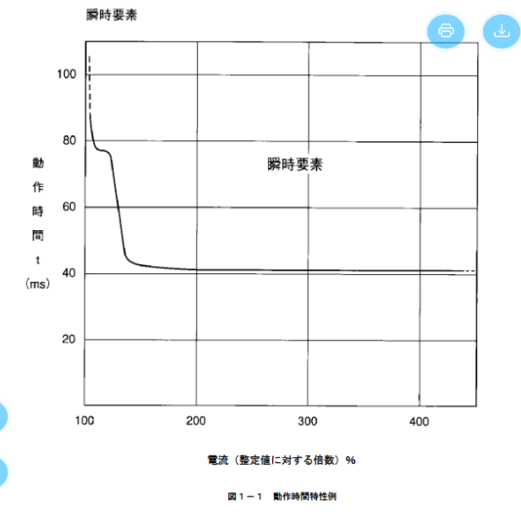
 |  |  |  |  |  |  |  |  |  |  | 650 | 1170.0 | 0.136 |  |  | 117.0 | 0.194 |  |  | 117.0 | 0.048 |  |  |  |  |  |  | 4020 | 0.04
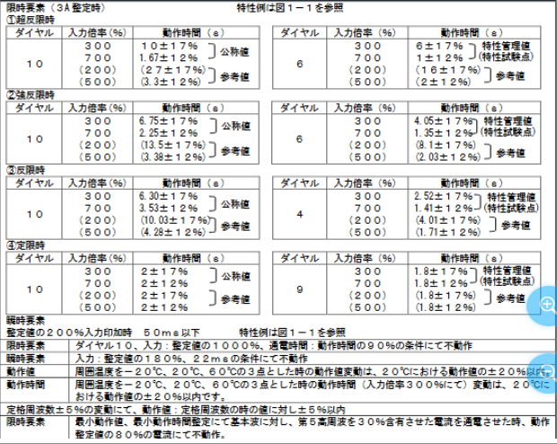
 |  |  |  |  |  |  |  |  |  |  | 660 | 1188.0 | 0.134 |  |  | 118.8 | 0.188 |  |  | 118.8 | 0.047 |  |  |  |  |  |  | 4641.8961643 | 0.03
 |  |  |  |  |  |  |  |  |  |  | 666.6 | 1199.9 | 0.132 |  |  | 120.0 | 0.184 |  |  | 120.0 | 0.046 |  |  |  |  |  |  | 5685.1385207 | 0.02
 |  |  |  |  |  |  |  |  |  |  | 700 |  |  |  |  | 126.0 | 0.167 |  |  |  |  |  |  |  |  |  |  | 8040 | 0.01
 |  |  |  |  |  |  |  |  |  |  | 800 |  |  |  |  | 144.0 | 0.127 |  |  |  |  |  |  |  |  |  |  | 423.74520646 | 10
 |  |  |  |  |  |  |  |  |  |  | 889 |  |  |  |  | 160.0 | 0.103 |  |  |  |  |  |  |  |  |  |  | 599.26621797 | 5
 |  |  |  |  |  |  |  |  |  |  |  |  |  |  |  |  |  |  |  |  |  |  |  |  |  |  |  | 1340 | 1
 |  |  |  |  |  |  |  |  |  |  |  |  |  |  |  |  |  |  |  |  |  |  |  |  |  |  |  | 1412.4840215 | 0.9
 |  |  |  |  |  |  |  |  |  |  |  |  |  |  |  |  |  |  |  |  |  |  |  |  |  |  |  | 1498.1655449 | 0.8
 |  |  |  |  |  |  |  |  |  |  |  |  |  |  |  |  |  |  |  |  |  |  |  |  |  |  |  | 1601.6063365 | 0.7
 |  |  |  |  |  |  |  |  |  |  |  |  |  |  |  |  |  |  |  |  |  |  |  |  |  |  |  | 1729.9325613 | 0.6
 |  |  |  |  |  |  |  |  |  |  |  |  |  |  |  |  |  |  |  |  |  |  |  |  |  |  |  | 1895.0461736 | 0.5
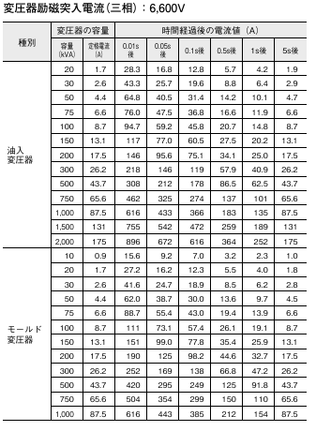
 |  |  |  |  |  |  |  |  |  |  |  |  |  |  |  |  |  |  |  |  |  |  |  |  |  |  |  | 2118.7260323 | 0.4
 |  |  |  |  |  |  |  |  |  |  |  |  |  |  |  |  |  |  |  |  |  |  |  |  |  |  |  | 2446.4940902 | 0.3
 |  |  |  |  |  |  |  |  |  |  |  |  |  |  |  |  |  |  |  |  |  |  |  |  |  |  |  | 2996.3310898 | 0.2
 |  |  |  |  |  |  |  |  |  |  |  |  |  |  |  |  |  |  |  |  |  |  |  |  |  |  |  | 4237.4520646 | 0.1
 |  |  |  |  |  |  |  |  |  |  |  |  |  |  |  |  |  |  |  |  |  |  |  |  |  |  |  | 4466.6666667 | 0.09
 |  |  |  |  |  |  |  |  |  |  |  |  |  |  |  |  |  |  |  |  |  |  |  |  |  |  |  | 4737.6154339 | 0.08
 |  |  |  |  |  |  |  |  |  |  |  |  |  |  |  |  |  |  |  |  |  |  |  |  |  |  |  | 5064.7239383 | 0.07
 |  |  |  |  |  |  |  |  |  |  |  |  |  |  |  |  |  |  |  |  |  |  |  |  |  |  |  | 5470.5270922 | 0.06
 |  |  |  |  |  |  |  |  |  |  |  |  |  |  |  |  |  |  |  |  |  |  |  |  |  |  |  | 5992.6621797 | 0.05
 |  |  |  |  |  |  |  |  |  |  |  |  |  |  |  |  |  |  |  |  |  |  |  |  |  |  |  | 6700 | 0.04
 |  |  |  |  |  |  |  |  |  |  |  |  |  |  |  |  |  |  |  |  |  |  |  |  |  |  |  | 7736.4936071 | 0.03
 |  |  |  |  |  |  |  |  |  |  |  |  |  |  |  |  |  |  |  |  |  |  |  |  |  |  |  | 9475.2308679 | 0.02
 |  |  |  |  |  |  |  |  |  |  |  |  |  |  |  |  |  |  |  |  |  |  |  |  |  |  |  | 13400 | 0.01

瞬時許容電流（電線）

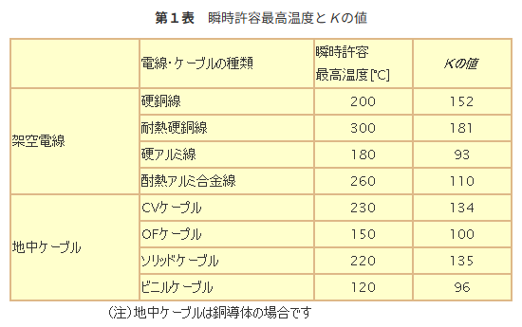

 | 電流値
75.000 | 181.8
37.500 | 183.6
25.000 | 185.4
18.750 | 187.2
15.000 | 189.0
7.500 | 198.0
3.750 | 216.0
2.500 | 234.0
1.875 | 252.0
1.500 | 270.0
1.250 | 288.0
1.071 | 306.0
0.938 | 324.0
0.833 | 342.0
0.750 | 360.0
0.682 | 378.0
0.625 | 396.0
0.577 | 414.0
0.536 | 432.0
0.500 | 450.0
0.469 | 468.0
0.441 | 486.0
0.417 | 504.0
0.395 | 522.0
0.375 | 540.0
0.357 | 558.0
0.341 | 576.0
0.326 | 594.0
0.313 | 612.0
0.300 | 630.0
0.288 | 648.0
0.278 | 666.0
0.268 | 684.0
0.259 | 702.0
0.250 | 720.0
0.242 | 738.0
0.234 | 756.0
0.227 | 774.0
0.221 | 792.0
0.214 | 810.0
0.208 | 828.0
0.203 | 846.0
0.197 | 864.0
0.192 | 882.0
0.188 | 900.0
0.183 | 918.0
0.179 | 936.0
0.174 | 954.0
0.170 | 972.0
0.167 | 990.0
...

